关系图
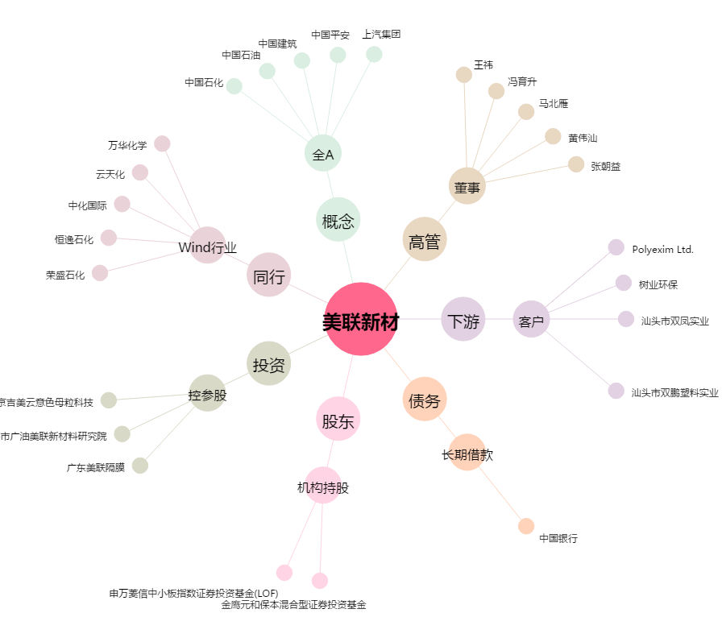
美联新材[300586.SZ] - 关系概览图

